Hoja1
Grafico Proyectos
 | Nombre | Dato
Eje Y | % de desvío | projectTracking.projectHistory[N].traditional.deviationPercentage
Eje x | Fecha modificación | projectTracking.projectHistory[N].modification.lastModified

Grafico Servicios
 | Nombre | Dato
Eje Y | Porcentaje de estimaciones entregadas en plazo | projectTracking.projectHistory[N].service.percentageEstDelivered
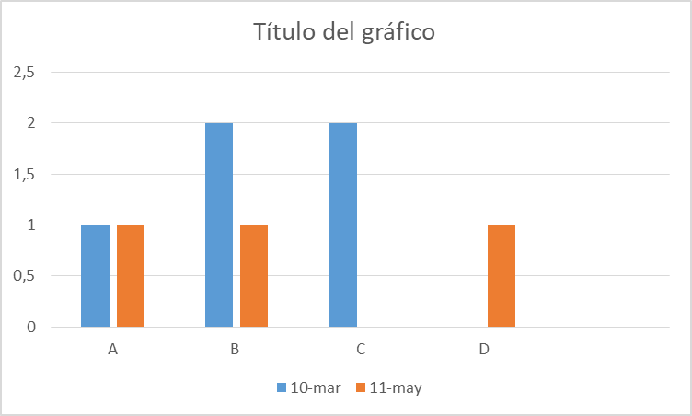
Eje Y | Porcentaje de requierimentos entregadas en plazo | projectTracking.projectHistory[N].service.percentageReqResolved
Eje x | fecha de modificacion | projectTracking.projectHistory[N].modification.lastModified

Grafico Staff
 | Nombre | Dato
Eje Y | Tarifa en UF's- Perfil 0 | projectTracking.projectHistory[N].staff.detailProjectProfileList[0].tarifa
Eje Y | Tarifa en UF's- Perfil 1 | projectTracking.projectHistory[N].staff.detailProjectProfileList[1].tarifa
Eje Y | Tarifa en UF's- Perfil N | projectTracking.projectHistory[N].staff.detailProjectProfileList[N].tarifa
Eje X | fecha de modificacion | projectTracking.projectHistory[N].modification.lastModified

Grafico Tecnicos
 | Nombre | Dato
Eje Y | casos de prueba | projectTracking.projectHistory[N].technical.testCasesIndex
Eje Y | errores en producción | projectTracking.projectHistory[N].technical.prodErrorIndex
Eje Y | rollback | projectTracking.projectHistory[N].technical.numRollbakReqPer
Eje Y | calidad de código | projectTracking.projectHistory[N].technical.periodQualityComp
Eje X | fecha de modificacion | projectTracking.projectHistory[N].modification.lastModified

